List1
Číslo položky | typ označení KZ | Název - specifikace | Barva lamina | Ilustrativní obrázek | Šířka [mm] | Hloubka [mm] | Výška [mm] | Měrná jednotka [MJ] | Požadované množství MJ | Cena za MJ bez DPH | Cena za MJ s DPH | Nabídková cena celkem bez DPH | Nabídková cena celkem s DPH
1 | 4 | Kontejner pojízdný 4 zásuvky, centrální uzamykání, š 450 / h 550 / v 600 mm, "Pevná záda" | Korpus - U732 ST9 - prachově šedá Čílka - W 1000 ST9 - prémiově bílá |  | 450 | 550 | 600 | ks | 11
2 | 4 | Kontejner pojízdný 4 zásuvky, centrální uzamykání, š 450 / h 550 / v 600 mm, "Pevná záda" | Korpus - W 1000 ST9 - prémiově bílá Čílka - W 1000 ST9 - prémiově bílá |  | 450 | 550 | 600 | ks | 1
3 | 4a | Kontejner pojízdný 2 zásuvky, centrální uzamykání, š 450 / h 550 / v 300 mm, "Pevná záda" | Korpus - U732 ST9 - prachově šedá Čílka - W 1000 ST9 - prémiově bílá |  | 450 | 550 | 300 | ks | 1
4 | 4a | Kontejner pojízdný 2 zásuvky, centrální uzamykání, š 450 / h 550 / v 300 mm, "Pevná záda" | Korpus - W 1000 ST9 - prémiově bílá Čílka - W 1000 ST9 - prémiově bílá |  | 450 | 550 | 300 | ks | 1
5 | 4b | Kontejner pojízdný 4 zásuvky, centrální uzamykání, š 450 / h 550 / v 750 mm (výška stolu včetně koleček), "Pevná záda" | Korpus - U732 ST9 - prachově šedá Čílka - W 1000 ST9 - prémiově bílá |  | 450 | 550 | 750 | ks | 1
6 | 4c | Kontejner pojízdný 3 zásuvky, centrální uzamykání, š 450 / h 550 / v 600 mm, 2 horní zásuvky mělčí, spodní zásuvka hlubší "Pevná záda" | Korpus - U732 ST9 - prachově šedá Čílka - W 1000 ST9 - prémiově bílá | 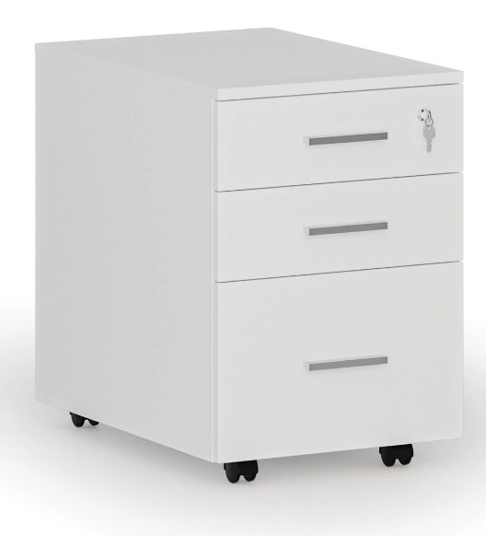 | 450 | 550 | 600 | ks | 5
7 | 53 | skříň s 15. schránkami na osobní věci, lamino, š 700 / h 500 / v 2000 mm, dveře naložené - olepené ABS hranou 2 mm., včetně knopek na otvírání | Korpus - U732 ST9 - prachově šedá Dvířka - W 1000 ST9 - prémiově bílá | 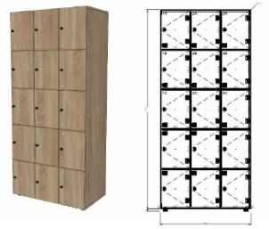 | 700 | 500 | 2000 | ks | 3
8 | 99 | stůl jídelní - obdélníkový, s kovovými nohami, š 1000 / h 600 / v 750 mm | W 1000 ST9 - prémiově bílá |  | 1000 | 600 | 750 | ks | 1
9 | 2 | stůl kancelářský - kovová podnož, - 2 x kabelový průchod, kov.podnož - š 1000 / h 600 / v 750 mm. | W 1000 ST9 - prémiově bílá |  | 1000 | 600 | 750 | ks | 1
10 | 2 | stůl kancelářský - kovová podnož, - 2 x kabelový průchod, kov.podnož - š1200 / h 650 / v 750 mm. | W 1000 ST9 - prémiově bílá |  | 1200 | 650 | 750 | ks | 4
11 | 2 | stůl kancelářský - kovová podnož, - 2 x kabelový průchod, kov.podnož - š1200 / h 750 / v 750 mm. | W 1000 ST9 - prémiově bílá |  | 1200 | 750 | 750 | ks | 2
12 | 2 | stůl kancelářský - kovová podnož, - 2 x kabelový průchod, kov.podnož - š1300 / h 700 / v 750 mm. | W 1000 ST9 - prémiově bílá |  | 1400 | 700 | 750 | ks | 1
13 | 2 | stůl kancelářský - kovová podnož, - 2 x kabelový průchod, kov.podnož - š2200 / h 700 / v 750 mm. | W 1000 ST9 - prémiově bílá |  | 2200 | 700 | 750 | ks | 1
14 | 2 | stůl kancelářský - celolaminový, - 2 x kabelový průchod, š 1400 / h 700 / v 800 mm. | Deska stolu - W1000 ST9 - prémiově bílá Podnoží - U732 ST9 - prachově šedá |  | 1400 | 700 | 800 | ks | 1
15 | 2 | stůl kancelářský - celolaminový, - 2 x kabelový průchod - š 800 / h 500 / v 750 mm. | Deska stolu - W1000 ST9 - prémiově bílá Podnoží - U732 ST9 - prachově šedá |  | 800 | 500 | 750 | ks | 1
16 | 2 | stůl kancelářský - celolaminový, - 2 x kabelový průchod, š2000 / h 750 / v 800 mm. | Deska stolu - W1000 ST9 - prémiově bílá Podnoží - U732 ST9 - prachově šedá |  | 2000 | 750 | 800 | ks | 1
17 | 1 | stůl kancelářský ergonomický rohový - 2 x průchod, kov.podnož, š 1600 / h 1200 / v 750 mm - hloubka pracovních desek 800, 600mm, pravé či levé provedení bude upřesněno při finálním zaměření dodavatele | W 1000 ST9 - prémiově bílá |  | 1600 (800) | 1200 (600) | 750 | ks | 1
18 | 1 | stůl kancelářský ergonomický rohový - 2 x průchod, kov.podnož, š 1800 / h 1200 / v 750 mm - hloubka pracovních desek 800, 600mm, pravé či levé provedení bude upřesněno při finálním zaměření dodavatele, 1x zaoblený roh, lub až k zemi - nevidět na nohy | U 636 ST9 - fjordská zelená |  | 1800 (800) | 1300 (650) | 750 | ks | 1
19 | 1 | stůl kancelářský ergonomický rohový - 2 x průchod, kov.podnož, š 1900 / h 1200 / v 750 mm - hloubka pracovních desek 800, 650mm, pravé či levé provedení bude upřesněno při finálním zaměření dodavatele, 1x zaoblený roh, lub až k zemi - nevidět na nohy | W 1000 ST9 - prémiově bílá |  | 1900 (800) | 1200 (650) | 750 | ks | 1
20 | 1 | stůl kancelářský ergonomický rohový - 2 x průchod, kov.podnož, š 2200 / h 1700 / v 750 mm - hloubka pracovních desek 800, 600mm, pravé či levé provedení bude upřesněno při finálním zaměření dodavatele | W 1000 ST9 - prémiově bílá |  | 2200 (800) | 1700 (600) | 750 | ks | 1
21 | 18 | Stůl konferenční - obdélníkový - 4 kovové nohy | W 1000 ST9 - prémiově bílá |  | 1100 | 550 | 500 | ks | 6
22 | 18 | Stůl konferenční - obdélníkový - 4 kovové nohy | W 1000 ST9 - prémiově bílá |  | 600 | 550 | 500 | ks | 3
23 | 20 | Police závěsná s dřevěnými bočnicemi | W 1000 ST9 - prémiově bílá |  | 1200 | 300 | 300 | ks | 1
24 | 20 | Police závěsná s dřevěnými bočnicemi | W 1000 ST9 - prémiově bílá |  | 1000 | 300 | 300 | ks | 4
25 | 20 | Police závěsná s dřevěnými bočnicemi | W 1000 ST9 - prémiově bílá |  | 800 | 300 | 300 | ks | 2
26 | 20 | Police závěsná s dřevěnými bočnicemi | W 1000 ST9 - prémiově bílá |  | 800 | 500 | 300 | ks | 14
27 | 20 | Police závěsná s dřevěnými bočnicemi | W 1000 ST9 - prémiově bílá |  | 500 | 400 | 300 | ks | 5
28 | 15 | Skříňka nástěnná otevřená, 2 stejné moduly, celolaminová, pevná laminozáda, "Pevná záda" | W 1000 ST9 - prémiově bílá |  | 600 | 350 | 450 | ks | 2
29 | 15 | Skříňka nástěnná otevřená, 3 stejné moduly, celolaminová, pevná laminozáda, "Pevná záda" | U 636 ST9 - fjordská zelená |  | 1800 | 350 | 400 | ks | 1
30 | 15a | Skříňka nástěnná 2dvéřová, 2 stejné moduly, celolaminová, s vnitřní policí | Korpus - U732 ST9 - prachově šedá Dvířka - W 1000 ST9 - prémiově bílá |  | 600 | 400 | 600 | ks | 1
31 | 15a | Skříňka nástěnná 2dvéřová, 2 stejné moduly, celolaminová, bez vnitřní police | Korpus - U732 ST9 - prachově šedá Dvířka - W 1000 ST9 - prémiově bílá |  | 1000 | 350 | 400 | ks | 1
32 | 15a | Skříňka nástěnná 2dvéřová, 2 stejné moduly, celolaminová, bez vnitřní police | Korpus - U732 ST9 - prachově šedá Dvířka - W 1000 ST9 - prémiově bílá |  | 1070 | 370 | 330 | ks | 1
33 | 9 | skříňka šatní, 2-dveřová, horní a dolní police police ve všech částech, horní a dolní odvětrání ve všech částech, levá 1/2 šatní tyč, pravá 1/2 - šatní tyč, š 600 / h 500 / v 2000 mm | Korpus - U732 ST9 - prachově šedá Dvířka - W 1000 ST9 - prémiově bílá |  | 600 | 500 | 2000 | ks | 10
34 | 8 | skříňka šatní s lavicí a roštem na boty, 2-dveřová, horní a dolní police police ve všech částech, horní a dolní odvětrání ve všech částech, levá 1/2 šatní tyč, pravá 1/2 - šatní tyč, š 600 / h 850 / v 2000 mm | Korpus - U732 ST9 - prachově šedá Dvířka - W 1000 ST9 - prémiově bílá |  | 600 | 850 (500) | 2000 (1600) | ks | 40
35 | 10 | skříň šatní, 2-dveřová, kombinovaná, horní police, levá 2/3 výsuvné ramínko, pravá 1/3 - 5 modulů, š 800 / h 400 / v 2000 mm | Korpus - U732 ST9 - prachově šedá Dvířka - W 1000 ST9 - prémiově bílá | 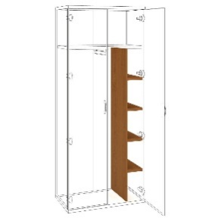 | 800 | 400 | 2000 | ks | 1
36 | 10 | skříň šatní, 2-dveřová, kombinovaná, horní police, levá 2/3 výsuvné ramínko, pravá 1/3 - 5 modulů, š 700 / h 400 / v 2000 mm | Korpus - W 1000 ST9 - prémiově bílá Čílka - W 1000 ST9 - prémiově bílá |  | 700 | 400 | 2000 | ks | 1
37 | 10 | Skříň šatní, 2-dveřová, kombinovaná, horní police, levá 1/2 šatní tyč, pravá 1/2 - 5 modulů, š 1000 / h 500 / v 2000 mm | Korpus - U732 ST9 - prachově šedá Dvířka - W 1000 ST9 - prémiově bílá |  | 1000 | 500 | 2000 | ks | 1
38 | 10 | Skříň šatní, 2-dveřová, kombinovaná, horní police, levá 2/3 šatní tyč, pravá 1/3 - 5 modulů, š 600 / h 600 / v 2000 mm | Korpus - U732 ST9 - prachově šedá Dvířka - W 1000 ST9 - prémiově bílá | 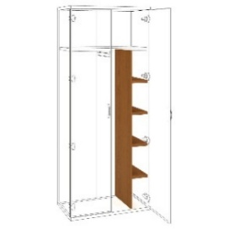 | 600 | 600 | 2000 | ks | 1
39 | 10 | Skříň šatní, 2-dveřová, kombinovaná, horní police, levá 2/3 šatní tyč, pravá 1/3 - 5 modulů, š 700 / h 600 / v 2000 mm | Korpus - U732 ST9 - prachově šedá Dvířka - W 1000 ST9 - prémiově bílá |  | 700 | 600 | 2000 | ks | 1
40 | 11 | Skříň policová, 2/5 uzavřená v dolní části, 1/5 uprostřed nika, 2/5 uzavřená v horní části, lamino š 800/ h 400 / v 2000 mm, "Pevná záda" | Korpus - U732 ST9 - prachově šedá Dvířka - W 1000 ST9 - prémiově bílá | 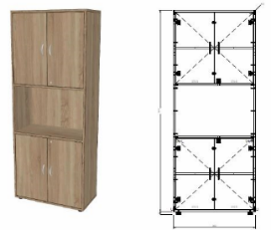 | 600 | 400 | 2000 | ks | 1
41 | 11 | Skříň policová 2-dvéřová, uzavřená, 5 modulů, š 800 / h 500 / v 2000 mm | Korpus - U732 ST9 - prachově šedá Dvířka - W 1000 ST9 - prémiově bílá |  | 800 | 500 | 2000 | ks | 5
42 | 11 | Skříň policová 2-dvéřová, uzavřená, 5 modulů, š 750 / h 500 / v 2000 mm | Korpus - U732 ST9 - prachově šedá Dvířka - W 1000 ST9 - prémiově bílá |  | 750 | 500 | 2000 | ks | 1
43 | 11 | Skříň policová 2-dvéřová, uzavřená, 5 modulů, š 650 / h 500 / v 2000 mm | Korpus - U732 ST9 - prachově šedá Dvířka - W 1000 ST9 - prémiově bílá |  | 650 | 500 | 2000 | ks | 1
44 | 11 | Skříň policová 2-dvéřová, uzavřená, 5 modulů, š 600 / h 500 / v 2000 mm | Korpus - U732 ST9 - prachově šedá Dvířka - W 1000 ST9 - prémiově bílá |  | 600 | 500 | 2000 | ks | 3
45 | 11 | Skříň policová 2-dvéřová, uzavřená, 5 modulů, š 600 / h 300 / v 2000 mm | Korpus - U732 ST9 - prachově šedá Dvířka - W 1000 ST9 - prémiově bílá |  | 600 | 300 | 2000 | ks | 1
46 | 11 | Skříň policová 2-dvéřová, uzavřená, 5 modulů, š 800 / h 400 / v 2000 mm | Korpus - U732 ST9 - prachově šedá Dvířka - W 1000 ST9 - prémiově bílá |  | 800 | 400 | 2000 | ks | 3
47 | 11 | Skříň policová 2-dvéřová, uzavřená, 5 modulů, š 700 / h 650 / v 2000 mm | Korpus - U732 ST9 - prachově šedá Dvířka - W 1000 ST9 - prémiově bílá |  | 700 | 650 | 2000 | ks | 3
48 | 11e | skříň policová, 2/5 uzavřená v dolní části, 3/5 otevřená v horní části, uzamykatelná, š 800 / h 500 / v 2000, "Pevná záda" | Korpus - U732 ST9 - prachově šedá Dvířka - W 1000 ST9 - prémiově bílá |  | 800 | 500 | 2000 | ks | 1
49 | 17 | věšáková stěna, 3 háčky, bez zrcadla a police, š. 600/ h 18/ v 1800 mm | W 1000 ST9 - prémiově bílá |  | 600 | 18 | 1800 | ks | 19
50 | 11c | skříň policová 2-dvéřová, 3/3 uzavřená, š 600 / h 600 / v 1000 mm | Korpus - U732 ST9 - prachově šedá Dvířka - W 1000 ST9 - prémiově bílá |  | 600 | 600 | 1000 | ks | 1
51 | 11c | skříň policová 2-dvéřová, 3/3 uzavřená, š 700 / h 400 / v 1100 mm | Korpus - W 1000 ST9 - prémiově bílá Čílka - W 1000 ST9 - prémiově bílá |  | 700 | 400 | 1100 | ks | 1
52 | 11c | skříň policová 2-dvéřová, 3/3 uzavřená, š 800 / h 400 / v 1100 mm | Korpus - U732 ST9 - prachově šedá Dvířka - W 1000 ST9 - prémiově bílá |  | 800 | 400 | 1100 | ks | 1
53 | 11c | skříň policová 2-dvéřová, 3/3 uzavřená, š 600 / h 300 / v 800 mm | Korpus - U732 ST9 - prachově šedá Dvířka - W 1000 ST9 - prémiově bílá |  | 600 | 300 | 800 | ks | 1
54 | 11c | skříň policová 2-dvéřová, 3/3 uzavřená, š 600 / h 300 / v 800 mm | Korpus - W 1000 ST9 - prémiově bílá Čílka - W 1000 ST9 - prémiově bílá |  | 600 | 300 | 800 | ks | 1
55 | 11f | Skříň policová 1-dvéřová, uzavřená, 5 modulů, š 400 / h 400 / v 2000 mm | Korpus - U732 ST9 - prachově šedá Dvířka - W 1000 ST9 - prémiově bílá | 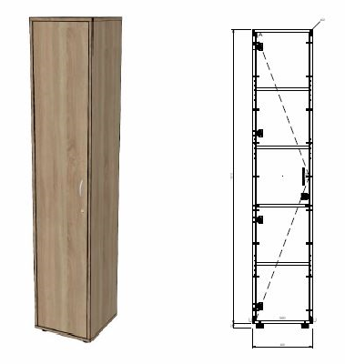 | 400 | 400 | 2000 | ks | 1
56 | 11d | Skříň policová 2-dvéřová, uzavřená, 2/5 policová v horní části, 3/5 spodní pouze tyč na cvičební pomůcky, š. 800/ h 600 / v 2000 mm | Korpus - U732 ST9 - prachově šedá Dvířka - W 1000 ST9 - prémiově bílá |  | 800 | 600 | 2000 | ks | 2
57 | 67 | Roh policový nika ukončovací - 5 modulů | W 1000 ST9 - prémiově bílá |  | 700 | 700 | 2000 | ks | 1
58 | 52a | Rohová skříňka otevřená, 4 moduly, š 800 / h 800 / v 1400 mm (přesné členění dle vizualizace) - bok na jedné straně 50 mm a na druhé straně 150 mm | W 1000 ST9 - prémiově bílá |  | 800 | 800 | 1400 | ks | 1
59 | 11b | skříň policová, 2/2 otevřená, lamino š 700 / h 400 / v 750 mm (ve výšce stolu), "Pevná záda" | Horní deska skříňky - U732 ST9 - Prachově šedá ostatní materiály - W 1000 ST9 - prémiově bílá |  | 700 | 400 | 750 | ks | 1
60 | 52 | skříň policová 5/5 otevřená, lamino š 600 / h 500 / v 2000 mm, "Pevná záda" | W 1000 ST9 - prémiově bílá |  | 600 | 500 | 2000 | ks | 3
61 | 52 | skříň policová 5/5 otevřená, lamino š 650 / h 400 / v 2000 mm, "Pevná záda" | W 1000 ST9 - prémiově bílá |  | 650 | 400 | 2000 | ks | 1
62 | 52 | skříň policová 5/5 otevřená, lamino š 1000 / h 350 / v 2000 mm, "Pevná záda" | W 1000 ST9 - prémiově bílá |  | 1000 | 350 | 2000 | ks | 1
63 | 52 | skříň policová 5/5 otevřená, lamino š 1000 / h 600 / v 2000 mm, "Pevná záda" | W 1000 ST9 - prémiově bílá |  | 1000 | 600 | 2000 | ks | 1
64 | 44 | Skříňová sestava kombi s pracovní deskou a organizérem; š 800/ h 500/320/ v 2000 - detailnější specifikace dle vizualizace v příloze č. 7 | Korpus - W 1000 ST9 - Prémiově bílá Dvířka - W 1000 ST9 - Prémiově bílá Prac. deska - F031 ST78 - Granit světle šedá 38 mm |  | 800 | 500 (320) | 2000 | ks | 1
65 | 66 | Kuchyňská linka - spodní skříňka kryt na lednici (lednice není součástí nabídky), pracovní deska, horní skříňka otevřená - detailnější specifikace dle vizualizace v příloze č. 7 | Korpus - W 1000 ST9 - Prémiově bílá Prac. deska - F031 ST78 - Granit světle šedá 38 (9) mm |  | 650 | 600 (320) | 2000 | ks | 1
66 | 66 | Kuchyňská linka - spodní skříňka (600 x 600 x 850 mm) kryt na lednici (lednice není součástí nabídky), pracovní deska (600 mm, výška 38 mm), horní skříňka 2dvéřová (600 x 320 mm), obkladová deska (600 x 600 mm) | Korpus - U 732 ST9 - prachově šedá Prac. a obkl. deska - F031 ST78 - Granit světle šedá 38 (9) mm |  | 600 | 600 (320) | 2150 | ks | 1
67 | 66 | Kuchyňská linka - nerezový dřez s odkapávačem, bez baterie, spodní i horní skříňky, pracovní deska + obkladová deska - viz příloha | Korpus - U 732 ST9 - prachově šedá Dvířka - W 1000 ST9 - Prémiově bílá Prac. a obkl. deska - F031 ST78 - Granit světle šedá 38 (9) mm |  | 2970 | 600 (330) | 2150 | ks | 1
68 | 66a | Skříňová sestava s pracovní deskou, Skříň 2/5 uzavřená v dolní části, 3/5 otevřená v horní části (900 x 330 x 2000 mm), pracovní deska (2000 x 600 x 850) - členění viz příloha (lednice není součástí nabídky) | Korpus - U 732 ST9 - prachově šedá Dvířka - W 1000 ST9 - Prémiově bílá Prac. deska - F031 ST78 - Granit světle šedá 38 mm | 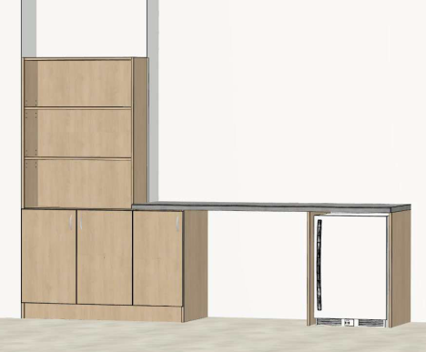 | 2900 | 330 (600) | 2000 (850) | ks | 1
69 | 69 | Recepční pult - rozměr základního stolu 1950 x 750 x 750 mm se zaobleným rohem u vstupu, odkládací police hl. 150 mm, nástavba 1950 x 250 x 600 mm - středový díl volný na monitor, boční včetně 2 polic na každé straně, dveře o šířce 800 mm, uzamykatelné - viz příloha | Pracovní deska stolu a horní deska nástavce - U 732 ST9 - prachově šedá ostatní materiály - W 1000 ST9 - Prémiově bílá |  | 3000 | 750 | 750 | ks | 1
70 | 32 | lavice šatní, kovová podnož s trnoží, kovová konstrukce pod sedací deskou, rozměr: š 1000 / h 350 / v 450 mm | W 1000 ST9 - prémiově bílá |  | 1000 | 350 | 450 | ks | 6
 |  |  |  |  |  |  |  |  |  |  |  | 0.00 Kč | 0.00 Kč

